亮丽
吊牌订购单
供应商： | 上海汭珩包装科技有限公司 |  |  |  |  | 下单日期： | 2025-11-06
 |  |  |  |  |  | 交货日期： | 2025-11-14
订单号 | 款号 |  | UPC | 数量/个 | 单价（个） | 说明
52617 | 423271 | MS-220/3-FLORAL | 081091650725 | 2400 |  | 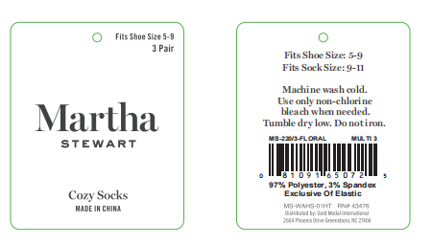
 | 423271 | MS-220/3-HEART | 081091650732 | 2400
 | 423274 | MS-220/3-FLORAL | 081091650749 | 600
 | 423275 | MS-220/3-HEART | 081091650756 | 600
 | 423276 | MS-100/6-HEART | 081091650770 | 2400
 |  | MS-100/6-FLORAL | 081091650787 | 2400
 |  | MS-100/6-STRIPE | 081091650794 | 2400
 |  | 圆形小吊牌 |  | 7200 |  | 3.5*3.5cm
合 计： |  |  |  | 20400
制单： |  |  |  |  | 批准：

